Sheet1
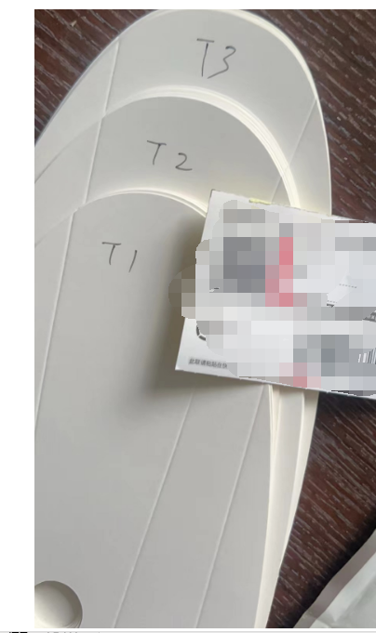
舞鞋 | TW1小 |  |  | TW2中 |  | TW3大 |  |  | 用300g的纸 白底白板
合同 | 3 | 4 | 5 | 6 | 6.5 | 7 | 8 | 总数 |  | 确认样
F0001 | 1120 | 3081 | 6443 | 6723 | 2801 | 4762 | 3081 | 4.9定下去
F0009 | 401 | 819 | 1738 | 1838 | 719 | 1421 | 819
总数 | 1521 | 3900 | 8181 | 8561 | 3520 | 6183 | 3900
弘扬 元/双 | 0.23 |  |  | 0.24 |  | 0.26

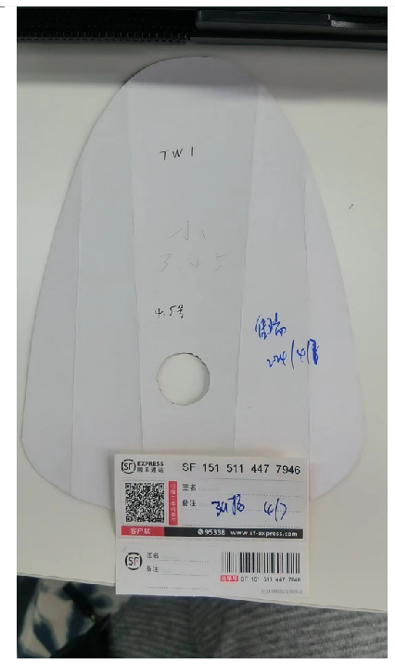
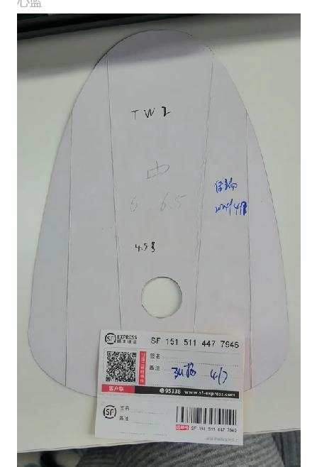
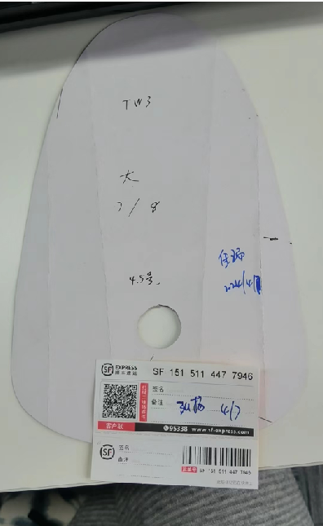

收货地址：安徽省宿州市埇桥区经开区磬云南路 A439号鞋城管委会标准化厂房8号楼 宿州佳瑞鞋业有限公司, 刘君收15952798183

